Defect 1
Defect ID: 1

 | Summary | Hepsi burada üye girişi ekranında eposta adresi textbox'ında alınan hata hakkında

 | Details
 | Detected BY | Merve Hakyemezoğlu | Detected on Date | 20.06.2020
 | Severity | 2 - Medium | Actual Fix Time
 | Assing To | Sorumlu Yazılımcı | Caused By Code Change
 | Closed In Build |  | Closed in Version
 | Closing Date |  | Detected in Build
 | Detected in Cycle |  | Detected in Release | 2020.06
 | Detected in Version | 5.0.1 | Detected on Environment | Canlı
 | Estimated Fix Time |  | Has Changeset Linkage
 | Modified |  | Planned Chosing Version

 | Description
 | Merhabalar, Hepsiburada canlı ortamında; Üye girişi ekranında bulunan "E-posta adresi" textbox'ına @ karakterinden sonra büyük harf ile "İ" yazılır. "Geçersiz e-posta adresi" uyarısının verilmesi beklenmektedir fakat ilgili mail adresinin aşağıdaki şekilde değiştiği görülmüştür. Yazılan Mail: merve@hotmaİ Değişen Mail: merve@xn--hotmai-uyd Yazılan Mail: MERVE@GMAİ Değişen Mail: MERVE@xn--gmai-twc Ekran görüntüleri ekte iletilmiştir. İnceleyebilir misiniz? Teşekkürler, İyi çalışmalar.

 | Attachments
 | 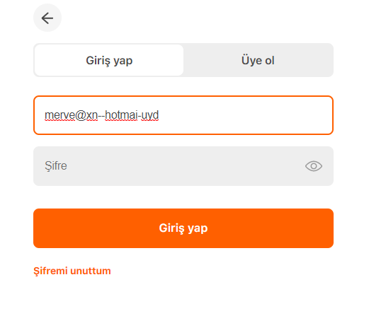 |  | 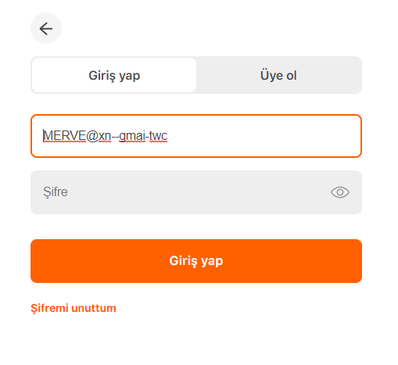

Defect 2
Defect ID: 2

 | Summary | Köpek mamaları ekranında bulunan metin düzenlemesi hakkında

 | Details
 | Detected BY | Merve Hakyemezoğlu | Detected on Date | 20.06.2020
 | Severity | 2 - Low | Actual Fix Time
 | Assing To | Sorumlu Yazılımcı | Caused By Code Change
 | Closed In Build |  | Closed in Version
 | Closing Date |  | Detected in Build
 | Detected in Cycle |  | Detected in Release | 2020.06
 | Detected in Version | 5.0.1 | Detected on Environment | Canlı
 | Estimated Fix Time |  | Has Changeset Linkage
 | Modified |  | Planned Chosing Version

 | Description
 | Merhabalar, Hepsiburada canlı ortamında; Köpek mamaları ekranına gidilir. Sol menü kontrol edildiğinde "Köpek Maması Fiyatları" metninin yazdığı ve altında ise toplam köpek masası adedinin tutulduğu görülür. İlgili alanda mama fiyatları ile ilgili bir içerik bulunmadığı düşünüldüğünde "Köpek Maması Fiyatları" yerine "Köpek Maması Ürünleri" ya da "Köpek Maması" yazması beklenmektedir. Link: https://www.hepsiburada.com/kopek-mamalari-c-560001 Not: Karşılaştırma amaçlı herhangi bir ekrana gidilir. Mutfak gereçleri ekranı açılır ve ilgili alandaki sol menü kontrol edilir. Alanda "Mutfak Araçları ve Gereçleri" yazdığı görülmüştür. Link: https://www.hepsiburada.com/mutfak-gerecleri-c-22500 Ekran görüntüleri ekte iletilmiştir. İnceleyebilir misiniz? Teşekkürler, İyi çalışmalar.

 | Attachments
 | 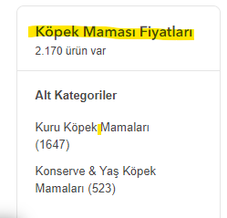 |  | 